行政事業レビューシート
 |  |  |  |  |  |  |  |  |  |  |  |  |  |  |  |  |  |  |  |  |  |  | 事業番号 |  |  |  |  |  |  | 0220
令和2年度行政事業レビューシート |  |  |  |  |  |  |  |  |  |  |  |  |  |  |  |  |  |  |  |  |  | （ | 文部科学省 |  |  |  |  |  |  |  |  |  | ）
事業名 |  |  |  | 光・量子飛躍フラッグシッププログラム（Q-LEAP) |  |  |  |  |  |  |  |  |  | 担当部局庁 |  |  |  |  | 科学技術・学術政策局 |  |  |  |  |  |  |  |  | 作成責任者
事業開始年度 |  |  |  | 平成30年度 |  |  |  | 事業終了 （予定）年度 |  |  |  | 令和11年度 |  | 担当課室 |  |  |  |  | 研究開発基盤課 |  |  |  |  |  |  |  |  | 量子研究推進室長 河原 卓
会計区分 |  |  |  | 一般会計
根拠法令 （具体的な 条項も記載） |  |  |  | - |  |  |  |  |  |  |  |  |  | 関係する 計画、通知等 |  |  |  |  | 第5期科学技術基本計画（平成28年1月閣議決定） 統合イノベーション戦略（平成30年6月閣議決定） 未来投資戦略2018（平成30年6月閣議決定） 科学技術・学術審議会「量子科学技術（光・量子技術）の新たな推進方策 報告書」（平成29年8月） 量子技術イノベーション戦略（令和2年1月21日）
主要政策・施策 |  |  |  | 科学技術・イノベーション |  |  |  |  |  |  |  |  |  | 主要経費 |  |  |  |  | 文教及び科学振興
事業の目的 （目指す姿を簡潔に。3行程度以内） |  |  |  | 第5期科学技術基本計画において、我が国は人々の豊かさをもたらす「超スマート社会(Society 5.0)」を世界に先駆けて実現するとし、量子科学技術（光・量子技術）を新しい価値創出のコアとなる強みを有する基盤技術の１つと位置付けている。量子科学技術における近年の目覚ましい進展により、Society 5.0実現に向けた社会課題の解決と産業応用を視野に入れた新しい技術体系が発展する兆しがある。これらの状況を踏まえ、経済・社会的な需要課題に対して、量子科学技術を駆使して非連続的な解決（Quantum Leap）を目指す研究開発プログラムを実施する。
事業概要 （5行程度以内。別添可） |  |  |  | 本事業では、量子情報処理（主に量子シミュレータ・量子コンピュータ）、量子計測・センシング、次世代レーザーの３つの技術領域毎に、異分野融合、産学連携のネットワーク型研究拠点による研究開発を推進する。ネットワーク型研究拠点は、異なる二つの研究アプローチで構成され、一つ目の、ネットワーク型研究拠点の中核となるFlagshipプロジェクトは、科学技術・学術審議会量子科学技術委員会で策定したロードマップを踏まえ、明確な研究開発目標、マイルストーンの設定を行い、プログラムディレクター（PD）によるきめ細やかな進捗管理のもと、トップダウン的なアプローチの研究開発を行う。そして、事業期間を通じてＴＲＬ６（プロトタイプによる実証）まで研究開発を行い、企業（ベンチャー含む）等への橋渡しを目指す。二つ目の基礎基盤研究は、Flagshipプロジェクトと連携し、相補的かつ挑戦的な課題に取り組みサイエンスとして意義深い新たな知見を創出する研究を行う。
実施方法 |  |  |  | 委託・請負
予算額・ 執行額 （単位:百万円） |  |  |  |  |  |  |  |  |  | 平成29年度 |  |  | 30年度 |  |  |  |  | 令和元年度 |  |  |  |  |  | 2年度 |  |  |  |  | 3年度要求
 |  |  |  | 予算の状況 |  | 当初予算 |  |  |  | - |  |  | 2,200 |  |  |  |  | 2,200 |  |  |  |  |  | 3,200 |  |  |  |  | 4,400
 |  |  |  |  |  | 補正予算 |  |  |  | - |  |  | - |  |  |  |  | -
 |  |  |  |  |  | 前年度から繰越し |  |  |  | - |  |  | - |  |  |  |  | 71
 |  |  |  |  |  | 翌年度へ繰越し |  |  |  | - |  |  | ▲ 71
 |  |  |  |  |  | 予備費等 |  |  |  | - |  |  | 364
 |  |  |  |  |  | 計 |  |  |  | 0 |  |  | 2,493 |  |  |  |  | 2,271 |  |  |  |  |  | 3,200 |  |  |  |  | 4,400
 |  |  |  | 執行額 |  |  |  |  |  | 0 |  |  | 2,486 |  |  |  |  | 2,260
 |  |  |  | 執行率（％） |  |  |  |  |  | - |  |  | 100% |  |  |  |  | 100%
 |  |  |  | 当初予算＋補正予算に対する執行額の割合（％） |  |  |  |  |  | - |  |  | 113% |  |  |  |  | 103%
令和2・3年度 予算内訳 （単位：百万円） |  |  |  | 歳出予算目 |  |  |  |  |  | 2年度当初予算 |  |  | 3年度要求 |  |  |  |  | 主な増減理由
 |  |  |  | 科学技術試験研究委託費 |  |  |  |  |  | 3,194 |  |  | 4,394 |  |  |  |  | 「新型コロナウイルス感染症への対応など緊要な経費」1,200 ポストコロナ時代を見据え、量子計算、AIによる創薬開発の加速と経済動向予測や新型コロナウイルス感染症等の発症・重症化等の計測・診断技術開発、その基盤となる量子人材育成を推進し、安定的な経済活動等へ貢献。 ※金額は単位未満四捨五入して記載していることから、合計が一致しない場合がある。
 |  |  |  | 非常勤職員手当 |  |  |  |  |  | 4 |  |  | 4
 |  |  |  | 委員等旅費 |  |  |  |  |  | 1 |  |  | 1
 |  |  |  | 職員旅費 |  |  |  |  |  | 0 |  |  | 0
 |  |  |  | 庁費 |  |  |  |  |  | 0 |  |  | 0
 |  |  |  | その他 |  |  |  |  |  | 1 |  |  | 1
 |  |  |  | 計 |  |  |  |  |  | 3,200 |  |  | 4,400
成果目標及び 成果実績 （アウトカム） |  |  |  | 定量的な成果目標 |  |  |  |  |  | 成果指標 |  |  |  |  |  | 単位 |  |  | 平成29年度 |  |  | 30年度 |  |  | 令和元年度 |  |  | 中間目標 |  |  | 目標最終年度
 |  |  |  |  |  |  |  |  |  |  |  |  |  |  |  |  |  |  |  |  |  |  |  |  |  |  |  | 6 |  | 年度 | 11 | 年度
 |  |  |  | 本事業による研究成果の論文掲載数に占めるTOP10%論文割合が、本事業で設定した各技術領域に係る、我が国におけるTOP10%論文割合の過去5年間平均を上回ること |  |  |  |  |  | 本事業による研究成果の論文掲載数に占めるTOP10%論文割合 ※（TOP10%論文数）÷（本事業による研究成果の論文掲載数） ※平成30年度、令和元年度については、当該論文がTOP10％論文に該当するかどうかを評価するために必要なデータベース（ELSEVIER社製）で数値を確認出来るようになり次第記載予定（発表から18ヶ月経過した文献を比較し、 最低500件の類似した文献の集合が必要） |  |  |  | 成果実績 |  | ％ |  |  | - |  |  | - |  |  | - |  |  | - |  |  | -
 |  |  |  |  |  |  |  |  |  |  |  |  |  | 目標値 |  | ％ |  |  | - |  |  | - |  |  | - |  |  | - |  |  | -
 |  |  |  |  |  |  |  |  |  |  |  |  |  | 達成度 |  | ％ |  |  | - |  |  | - |  |  | - |  |  | - |  |  | -
根拠として用いた 統計・データ名 （出典） |  |  |  | 委託機関提供資料

成果目標及び成果実績（アウトカム）欄についてさらに記載が必要な場合はチェックの上【別紙１】に記載 |  |  |  |  |  |  |  |  |  |  |  |  |  |  |  |  |  |  |  |  |  |  |  |  |  |  | チェック

活動指標及び 活動実績 （アウトプット） |  |  |  | 活動指標 |  |  |  |  |  |  |  |  |  |  |  | 単位 |  |  | 平成29年度 |  |  | 30年度 |  |  | 令和元年度 |  |  | 2年度 活動見込 |  |  | 3年度 活動見込
 |  |  |  | 本事業による研究成果の論文掲載数（累計） |  |  |  |  |  |  |  |  |  | 活動実績 |  | 本 |  |  | - |  |  | 29 |  |  | 324 |  |  | - |  |  | -
 |  |  |  |  |  |  |  |  |  |  |  |  |  | 当初見込み |  | 本 |  |  | - |  |  | - |  |  | - |  |  | 619 |  |  | 914
活動指標及び 活動実績 （アウトプット） |  |  |  | 活動指標 |  |  |  |  |  |  |  |  |  |  |  | 単位 |  |  | 平成29年度 |  |  | 30年度 |  |  | 令和元年度 |  |  | 2年度 活動見込 |  |  | 3年度 活動見込
 |  |  |  | フラッグシッププロジェクトの進捗状況（当該年度に進捗が見込まれる内容に対する進捗率） ※（達成した項目数）÷（業務計画書の項目数） ※令和元年度については額の確定調査の終了後、10月頃に記載予定 |  |  |  |  |  |  |  |  |  | 活動実績 |  | ％ |  |  | - |  |  | 100 |  |  | 100 |  |  | - |  |  | -
 |  |  |  |  |  |  |  |  |  |  |  |  |  | 当初見込み |  | ％ |  |  | - |  |  | - |  |  | - |  |  | 100 |  |  | 100
単位当たり コスト |  |  |  | 算出根拠 |  |  |  |  |  |  |  |  |  |  |  | 単位 |  |  | 平成29年度 |  |  | 30年度 |  |  | 令和元年度 |  |  | 2年度活動見込
 |  |  |  | 当該年度当初予算額／当該年度実施課題数 |  |  |  |  |  |  |  |  |  | 単位当たり コスト |  | 百万円/課題 |  |  | - |  |  | 550 |  |  | 550 |  |  | 356
 |  |  |  |  |  |  |  |  |  |  |  |  |  | 計算式 |  | 当初予算額/課題 |  |  | - |  |  | 2,200/4 |  |  | 2,200/4 |  |  | 3,200/9
政策評価、新経済・財政再生計画との関係 | 政策評価 | 政策 |  | 9 未来社会に向けた価値創出の取組と経済・社会的課題への対応
 |  | 施策 |  | 9-1 未来社会を見据えた先端基盤技術の強化
 |  | 測定指標 |  | 定量的指標 |  |  |  |  |  |  |  |  |  |  |  | 単位 |  |  | 平成29年度 |  |  | 30年度 |  |  | 令和元年度 |  |  | 中間目標 |  |  | 目標年度
 |  |  |  |  |  |  |  |  |  |  |  |  |  |  |  |  |  |  |  |  |  |  |  |  |  |  |  | - |  | 年度 | - | 年度
 |  |  |  | - |  |  |  |  |  |  |  |  |  | 実績値 |  | - |  |  | - |  |  | - |  |  | - |  |  | - |  |  | -
 |  |  |  |  |  |  |  |  |  |  |  |  |  | 目標値 |  | - |  |  | - |  |  | - |  |  | - |  |  | - |  |  | -

 |  | 本事業の成果と上位施策・測定指標との関係
 |  | 本事業を通じて創出される成果は、21世紀のあらゆる分野の科学技術の進展と我が国の競争力強化の根源となりうる量子科学技術を強化し、Society 5.0の実現に資するものである。

事業所管部局による点検・改善
 | 項 目 |  |  |  |  |  |  |  |  |  |  |  |  |  |  |  |  | 評 価 |  | 評価に関する説明
国費投入の必要性 | 事業の目的は国民や社会のニーズを的確に反映しているか。 |  |  |  |  |  |  |  |  |  |  |  |  |  |  |  |  | ○ |  | 量子科学技術（光・量子技術）の研究開発は幅広い産業分野への応用が見込まれる分野であり、本事業の目的は国民や社会のニーズを的確に反映している。
 | 地方自治体、民間等に委ねることができない事業なのか。 |  |  |  |  |  |  |  |  |  |  |  |  |  |  |  |  | ○ |  | 第5期科学技術基本計画において、量子科学技術（光・量子技術）は超スマート社会（Society 5.0）における新たな価値創出のコアとなる強みを有する基盤技術と位置づけられており、我が国として着実に推進すべきものであるため、地方自治体、民間等に委ねることはできない。
 | 政策目的の達成手段として必要かつ適切な事業か。政策体系の中で優先度の高い事業か。 |  |  |  |  |  |  |  |  |  |  |  |  |  |  |  |  | ○ |  | 本事業において推進する量子科学技術（光・量子技術）は、第５期科学技術基本計画においてもその必要性が明記されるなど、政策の優先度が高い事業である。
事業の効率性 | 競争性が確保されているなど支出先の選定は妥当か。 |  |  |  |  |  |  |  |  |  |  |  |  |  |  |  |  | ○ |  | 支出先の選定に当たっては、十分な公募期間を確保した上で公募（企画競争）を実施し、外部有識者による選定を行い、その妥当性や競争性を確保している。また、当該事業は複数年の研究であることから、2年目以降も継続するため、形式的に競争性のない随意契約となるが、策定したロードマップを踏まえ、明確な研究開発目標、マイルストーンの設定を行い、プログラムディレクター（PD）によるきめ細やかな進捗管理のもと研究開発を行う。 研究開発推進事業等の実施に係る支援業務についても、十分な公募期間を確保した上で一般競争入札（総合評価落札方式）を実施し、外部有識者による審査を行い、その妥当性や競争性を確保している。なお本委託契約は国庫債務負担行為等による複数年の契約を結んでいる。
 |  | 一般競争契約、指名競争契約又は随意契約（企画競争）による支出のうち、一者応札又は一者応募となったものはないか。 |  |  |  |  |  |  |  |  |  |  |  |  |  |  |  | 有
 |  | 競争性のない随意契約となったものはないか。 |  |  |  |  |  |  |  |  |  |  |  |  |  |  |  | 有
 | 受益者との負担関係は妥当であるか。 |  |  |  |  |  |  |  |  |  |  |  |  |  |  |  |  | ‐ |  | -
 | 単位当たりコスト等の水準は妥当か。 |  |  |  |  |  |  |  |  |  |  |  |  |  |  |  |  | ○ |  | 効果的・効率的に成果を創出するため、各課題の研究進捗を精査した上で各課題への配分を行っている。
 | 資金の流れの中間段階での支出は合理的なものとなっているか。 |  |  |  |  |  |  |  |  |  |  |  |  |  |  |  |  | ○ |  | 事業目的に即し、必要かつ合理的な支出となっている。
 | 費目・使途が事業目的に即し真に必要なものに限定されているか。 |  |  |  |  |  |  |  |  |  |  |  |  |  |  |  |  | ○ |  | 事業年度毎の実績報告書等において支出先・使途の把握、経費の使用状況等の確認を行い、効率的な事業達成に努めている。
 | 不用率が大きい場合、その理由は妥当か。（理由を右に記載） |  |  |  |  |  |  |  |  |  |  |  |  |  |  |  |  | ‐ |  | -
 | 繰越額が大きい場合、その理由は妥当か。（理由を右に記載） |  |  |  |  |  |  |  |  |  |  |  |  |  |  |  |  | ‐ |  | -
 | その他コスト削減や効率化に向けた工夫は行われているか。 |  |  |  |  |  |  |  |  |  |  |  |  |  |  |  |  | ○ |  | 支出先の選定に際しては公募を実施し、競争性を確保することで合理的な支出を行っている。
事業の有効性 | 成果実績は成果目標に見合ったものとなっているか。 |  |  |  |  |  |  |  |  |  |  |  |  |  |  |  |  | ‐ |  | 令和元年度の成果実績は、どちらもアウトカム欄に記載のとおり、今後記載する予定。
 | 事業実施に当たって他の手段・方法等が考えられる場合、それと比較してより効果的あるいは低コストで実施できているか。 |  |  |  |  |  |  |  |  |  |  |  |  |  |  |  |  | ○ |  | 技術領域毎にPDを任命し、適確なベンチマークのもと、実施方針策定、予算配分等、きめ細かな進捗管理等、効果的に実施している。
 | 活動実績は見込みに見合ったものであるか。 |  |  |  |  |  |  |  |  |  |  |  |  |  |  |  |  | ‐ |  | 成果実績である論文数の見込みは過去３年分の平均値とする予定であるため、２年目である本年度においては見込みを設定していない。
 | 整備された施設や成果物は十分に活用されているか。 |  |  |  |  |  |  |  |  |  |  |  |  |  |  |  |  | ‐ |  | -
関連事業 | 関連する事業がある場合、他部局・他府省等と適切な役割分担を行っているか。（役割分担の具体的な内容を各事業の右に記載） |  |  |  |  |  |  |  |  |  |  |  |  |  |  |  |  | ‐ |  | -
 | 所管府省名 |  |  | 事業番号 |  |  |  |  | 事業名

点検・改善結果 | 点検結果 |  |  | 本事業は、超スマート社会（Society 5.0）における新たな価値創出のコアとなる強みを有する基盤技術である量子科学技術（光・量子技術）の強化に資するものであり、国費投入の必要性、事業の効率性に照らして推進すべき事業である。支出先の選定に当たっては妥当性や競争性を確保しており、実績報告書等を活用する等、効率的な事業達成に努めている。また、技術領域毎のPDによるきめ細やかな進捗管理等により、事業は効果的に実施されている。
 | 改善の 方向性 |  |  | 令和元年度に引き続き、技術領域毎のPDによるきめ細やかな進捗管理のもとで事業の有効性を図り、研究開発成果や年度計画の精査等により効果的な事業実施に努めていく。
外部有識者の所見
外部有識者による点検対象外
行政事業レビュー推進チームの所見
事業内容の 一部改善 |  |  | １．事業評価の観点：この事業は、経済・社会的な需要課題に対して、量子科学技術を駆使して非連続的な解決（Quantum Leap）を目指す研究開発プログラムを実施するものであり、契約・執行手続きの観点から検証を行った。 ２．所見：この事業は、競争参加条件等のより一層の見直しを図るなど、引き続き契約の競争性、公平性、透明性を確保すべきである。
所見を踏まえた改善点/概算要求における反映状況
執行等改善 |  |  | 所見を踏まえ、公募要領の精査や引き続き競争参加条件の見直し及びなどの競争的環境の強化を図る取組を進め、契約の競争性、公平性、透明性の確保に努める。
備考
一般競争契約の落札率については、同種の他の契約の予定価格を類推させるおそれがあるため非公表。
関連する過去のレビューシートの事業番号
平成22年度 |  | - |  |  |  |  |  |  | 平成23年度 |  | - |  |  |  | 平成24年度 |  |  |  | - |  |  |  |  |  |  | 平成25年度 |  |  | -
平成26年度 |  | - |  |  |  |  |  |  | 平成27年度 |  | - |  |  |  | 平成28年度 |  |  |  | - |  |  |  |  |  |  | 平成29年度 |  |  | 17
平成30年度 |  | 新30-0010、0227
平成31年度 |  | 文部科学省 |  |  | ( |  | 0219 |  |  | )
資金の流れ （資金の受け取り先が何を行っているかについて補足する） （単位：百万円） |  |  |  | ※令和元年度実績を記入。執行実績がない新規事業、新規要求事業については現時点で予定やイメージを記入。
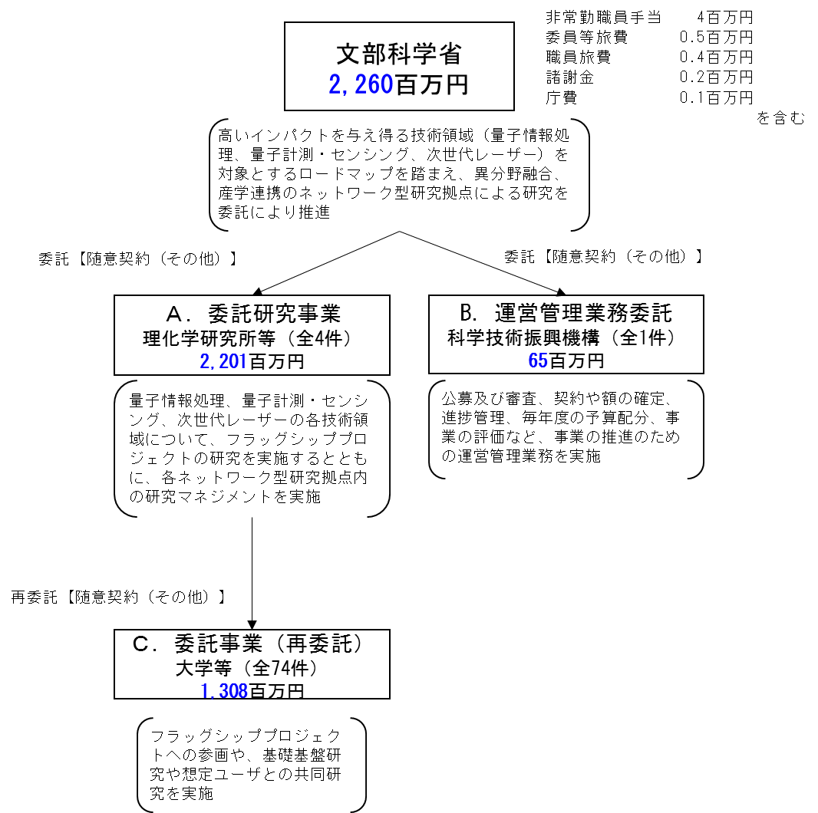
 |  |  |  | なお、金額は単位未満四捨五入して記載していることから、合計が一致しない場合がある。

費目・使途 （「資金の流れ」においてブロックごとに最大の金額が支出されている者について記載する。費目と使途の双方で実情が分かるように記載） |  |  |  | A.国立研究開発法人理化学研究所 |  |  |  |  |  |  |  |  |  |  |  |  | B.国立研究開発法人科学技術振興機構
 |  |  |  | 費 目 |  |  | 使 途 |  |  |  |  |  |  | 金 額 (百万円） |  |  | 費 目 |  |  |  | 使 途 |  |  |  |  |  |  |  |  |  | 金 額 (百万円）
 |  |  |  | 設備費 |  |  | 研究に関する費用 |  |  |  |  |  |  | 218 |  |  | 人件費 |  |  |  | 運営管理実施職員の人件費 |  |  |  |  |  |  |  |  |  | 46
 |  |  |  | 間接経費 |  |  | 間接経費 |  |  |  |  |  |  | 183 |  |  | 業務費 |  |  |  | 運営管理業務に係る事務費、旅費等 |  |  |  |  |  |  |  |  |  | 18
 |  |  |  | 人件費 |  |  | 研究員、研究補助員等 |  |  |  |  |  |  | 211 |  |  | 一般管理費 |  |  |  | 一般管理費 |  |  |  |  |  |  |  |  |  | 1
...

